Fechas
Introduce una función para obtener la fecha de hoy | 11/4/19

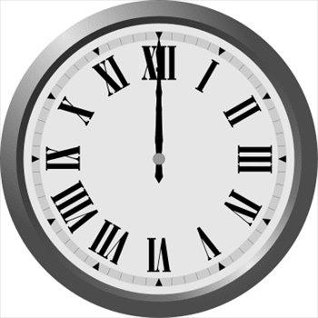

¿Qué día del mes es? | 11
¿En que año estamos? | 2019
¿Qué día de la semana? | 4
¿Qué hora es? (Función Hora) | 9
¿Qué minuto? (Función Minuto) | 53
¿Y que segundo? (Función Segundo) | 5
Introduce una función para que si estamos en la primera quincena del mes aparezca el texto "1ª Quincena", en caso contrario aparecerá "2ª Quincena" | 1ra Quincena

Introduce una función para que si estamos entre Enero y Junio aparezca el texto "Primer Semestre", en caso contrario aparecerá "Segundo Semestre" | Segundo Semestre

